Введение
Работу выполнила Крабу Кира

Лабораторная работа 1
Тема: Введение в машинное обучение
1. Как выполнять?
Копируете к себе данный файл. Каждый лист данного файла является отдельным заданием. Задания включают в себя несколько подпунктов, написанных на соответствующем листе. Поля для выполнения так же представлены на листе с заданием. Алгоритм выполнения также представлен на листе с заданием. ВВодите только те данные, которые от вас требуются в рамках выполнения задания.
2. Как сдавать?
Результат выполнения сохраняете в копии этого файла. В названии файла ОБЯЗАТЕЛЬНО! указываете фамилию. Файл выкладываете в директорию, указанную преподавателем.
3. Как оценивается?
Результат данной работы оценивается максимально в 3 балла. Баллы засчитываются в текущий контроль.
Удачи!

Задание 1
Задание 1. Вспоминаем основы

Собраны данные по недвижимости (лист "Данные"). Заказчик просит построить модель определения цены квартиры. В связи с этим для начала необходимо определиться, какую задачу машинного обучения мы будем решать и какие данные мы будет использовать. В связи с этим надо ответить на вопросы:

1. Что такое машинное обучение? Какова основная задача машинного обучения? (ответ сформулировать своими словами и дать математическую формулировку. Ввести ответ ниже:

Ответ на вопрос 1: Машинное обучение - методы искусственного интреллекта, направленные на создание обучаемых моделей для автоматизации различных процессвов, в частности для построения прогнозов или решения схожих задач. Основная цель МО - находить алгоритм, минимизирующий дальнейшие ошибки работы машины.
Математическая постановка: существует множество Х (факторные признаки), которые влияют на множество Y (результирующие факторы.
Предполагается, что у них есть функциональная зависимость, но неизвестная. $f:X →Y$
Известна лишь совокупность пар (x, y) - обучающая выборка. Требуется найти приближенный вид $f$.

2. Какие признаки из данных являются факторными, а какие результирующими? (перечислить)

Ответ на вопрос 2 (соотнести в соответствующую группу):
Факторные: входящие признаки, которые влияют на результирующие. (Район, Число комнат, тип дома, жилая, общая, кухня)
Результирующие: выходящие признаки, которые изменяются под воздействием факторных. Именно их значения оценивают в результате работы модели. (Цена)

3. Какие признаки из данных являются дискретными, а какие непрерывными? (перечислить)

Ответ на вопрос 3 (соотнести в соответствующую группу):
Дискретные: в теории их можно посчитать (Порядковый номер, район, число комнат, тип дома)
Непрерывные: их посчитать нельзя (цена, общая, жилая, кухня как площади)

4. Какие типы признаков присутствуют в данных? (соотнести названия столбцов с соответствующим типом)

Ответ на вопрос 4 (соотнести в соответствующую группу):
Бинарные: нет, т.к. нет данных типа {-1,1}/{0,1}
Номинальные: район, тип дома
Порядково-упорядоченные: порядковый номер
Числовые: цена, общая, жилая, кухня

5. Какие Задачи машинного обучения вы знаете? Чем они различаются? Какую задачу машинного обучения вы будете решать на этих данных для определения цены квартиры? Почему вы пришли к такому выводу?

Ответ на вопрос 5: Регрессия, классфикация, ранжирования. Задача регрессии в основном связана с прогнозированием, задача классфикации - делить объекты по группам известных признаков. Задача ранжирования заключается в упорядочении объектов по запросу.
На этих данных мы будем решать задачу регрессии, т.к. имея уже известные данные с различными характеристиками жилья (факторные признаки) и его ценой, будет возможным создать прогнозирующую модель, в дальнейшем определяющую цену другого жилья.

Задание 2
Задание 2. Готовим данные

Итак, мы рассмотрели данные и определили, какую задачу мы собираемся решать и какте признаки есть в исходном наборе данных. А что насчет качества? Для того, чтобы понять наши данные, необходимо ответить на вопросы и выполнить следующие действия:

1. Используя фильтры excel проверьте, есть ли в данных пропуски (для этого отдельно по каждому полю отфильтруйте пустые значения). В ответе напишите, в каких признаках присутствуют признаки и сколько их.

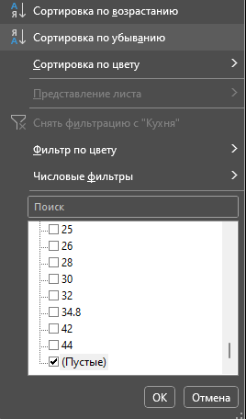

Ответ на вопрос 1:
тип дома: 159 пустых значений
жилая: 4 пропуска
кухня: 6 пропуска

2. Теперь проверим наличие дубликатов в данных. Для этого используем инструмент "Удалить дубликаты". Найдены ли в данных дубликаты? Если да, то сколько?

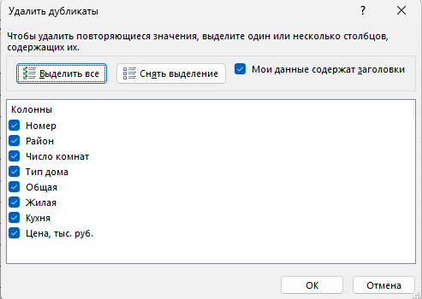

Ответ на вопрос 2: Если учитывать порядковый номер строки в таблице, то, очевидно, что дубликаты не будут найдены. Однако без учета порядкового номера - 53 дубликата.

3. Еще один неприятный момент в данных - это противоречия. Противоречие - это когда абсолютно идентичным значениям факторных признаков соответствуют разные значения результирующего признака. Средствами экселя проверьте, есть ли в данных противоречия. Как думаете, из-за чего в данных могут возникнуть противоречия?

Ответ на вопрос 3: 128 противоречий. Противоречия, вероятнее всего, могут возникнуть из-за человеческой ошибки при вводе данных или в данном примере с ценами на жилье противоречия из-за внешних условий, когда неизменные характеристики жилья в разные периоды времени оцениваются по-разному исходя из внешних экономических процессов (инфляция и т.д.)
Комментарий: данные значения были удалены для того, чтобы входные данные для решения задачи регрессии были однозначны.

Задание 3
Задание 3. Готовим данные

А теперь надо понять основные хараеткристики наших данных. В данном случае проанализируем наши числовые признаки. Для этого выполните следующее:

1. Используя функции МАКС, МИН, СРЗНАЧ и СТАНДОТКЛН.В для всех чиловых признаков расчитайте соответственно максимум, минимум, среднее значение и стандартное отклонение. Заполните таблицу:

 | Название признака | Максимум | Минимум | Среднее | Стандартное отклонение
 | Число комнат | 7 | 1 | 2.3778735632 | 1.0601054251
 | Общая | 226 | 11 | 63.603778736 | 26.040623116
 | Жилая | 120 | 8 | 37.848198847 | 17.001228708
 | Кухня | 44 | 0 | 10.211327561 | 4.2545717316
 | Цена | 41706.898 | 270 | 2112.2031609 | 1437.2274594

2. Совокупность полученных значений называется показателями описательной статистики. Давайте построим описательную статистику с использованием встроенной налстройки Excel "Анализ данных". Для этого ее сначала надо включить:

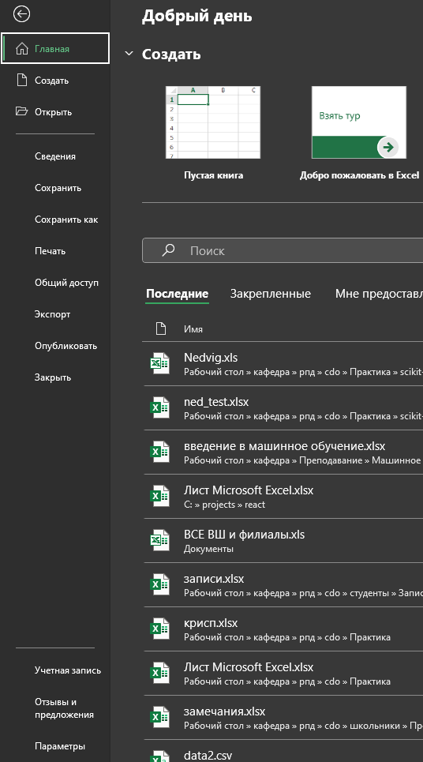
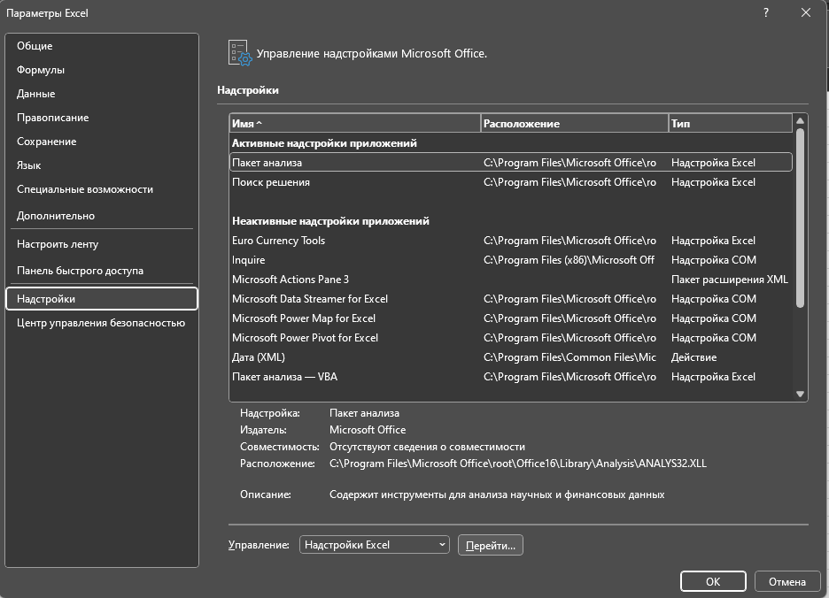

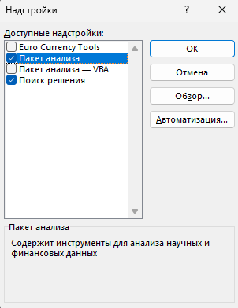

2. А теперь построим описательную статистику с использованием пакета анализа. В качестве ответа ниже вставить таблицу с описательной статистике по всем числовым показателям, которая будет автоматически сгенерирована:

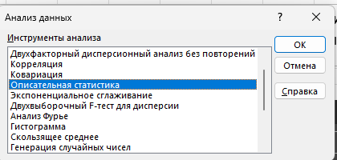

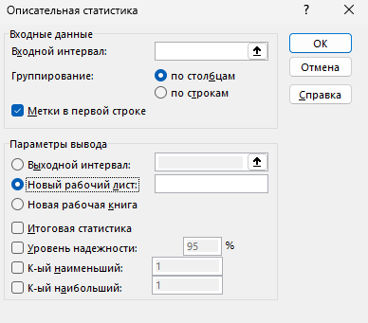

Таблицу вставить здесь:

Число комнат |  | Общая |  | Жилая |  | Кухня |  | Цена, тыс. руб.

Среднее | 2.3788641265 | Среднее | 63.603778736 | Среднее | 37.848198847 | Среднее | 10.211327561 | Среднее | 2112.2031609
Стандартная ошибка | 0.028416957904 | Стандартная ошибка | 0.69796196145 | Стандартная ошибка | 0.45633688828 | Стандартная ошибка | 0.11428105345 | Стандартная ошибка | 38.521739367
Медиана | 2 | Медиана | 60 | Медиана | 35 | Медиана | 9 | Медиана | 1851.1
Мода | 3 | Мода | 70 | Мода | 20 | Мода | 6 | Мода | 1350
Стандартное отклонение | 1.059842056 | Стандартное отклонение | 26.040623116 | Стандартное отклонение | 17.001228708 | Стандартное отклонение | 4.2545717316 | Стандартное отклонение | 1437.2274594
Дисперсия выборки | 1.1232651837 | Дисперсия выборки | 678.11405228 | Дисперсия выборки | 289.04177758 | Дисперсия выборки | 18.101380619 | Дисперсия выборки | 2065622.7701
Эксцесс | 0.012368843389 | Эксцесс | 4.3860027791 | Эксцесс | 2.629752468 | Эксцесс | 6.8789968098 | Эксцесс | 414.98525125
Асимметричность | 0.42650257713 | Асимметричность | 1.5396835965 | Асимметричность | 1.2838590143 | Асимметричность | 1.7559547796 | Асимметричность | 15.650841635
Интервал | 6 | Интервал | 215 | Интервал | 112 | Интервал | 44 | Интервал | 41436.898
Минимум | 1 | Минимум | 11 | Минимум | 8 | Минимум | 0 | Минимум | 270
Максимум | 7 | Максимум | 226 | Максимум | 120 | Максимум | 44 | Максимум | 41706.898
Сумма | 3309 | Сумма | 88536.46 | Сумма | 52533.3 | Сумма | 14152.9 | Сумма | 2940186.8
Счет | 1391 | Счет | 1392 | Счет | 1388 | Счет | 1386 | Счет | 1392

Задание 4а
Задание 4а. Визуализация. Построение диаграммы рассеяния

А теперь хорошо бы посмотреть, какой разброс у наших данных и какое у них распределение. Для этого выполним следующее:

1. Для начала построим точечную диаграмму. По-другом, этот тип диаграммы называют диаграммой рассеяния или корреляционным полем. Она показывает, есть ли зависимость между данными, а также отлично демонстрирует выбросы (сильно отличающиеся от среднего значения. Построим точечные диаграммы зависимости цены (цену всегда откладываем по оси ординат Y) от:
а. общей площади
б. Жилой площади
в. Числа комнат
Обратите внимания, что обе оси представлены числовыми значениями. Каждую диаграмму строите на отдельной области построения



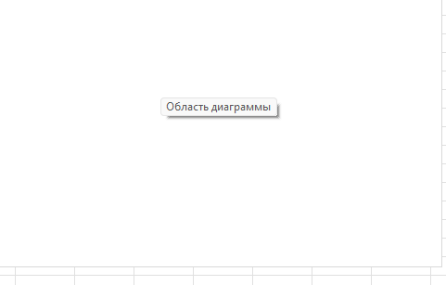
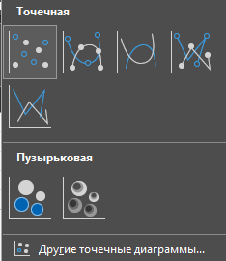
На поле диаграммы нажимаем правой кнопкой мыши и нажимаем "Выбрать данные"

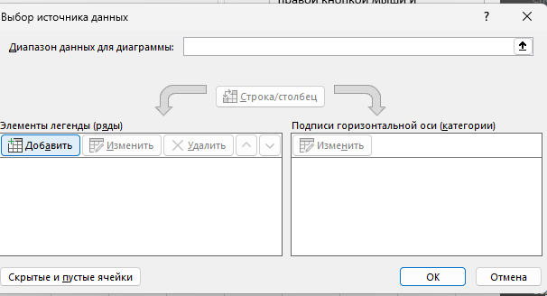

Расположить ниже все 3 диаграммы:

Зависимость цены от жилой площади
 | Цена, тыс. руб.
20 | 1596
32 | 1876
40 | 3500
42 | 2074.8
44 | 2156
46 | 2828
34 | 2436
42 | 2489.2
42 | 2489.2
42 | 2156
42 | 1970.36
42 | 2592.8
42 | 2178.4
43 | 2800
50 | 3248
40 | 2576
44 | 2128
42 | 2540.72
43 | 2937.2
42 | 2903.6
70 | 3827.6
52 | 2520
54 | 2520
56 | 2380
56 | 2240
63 | 3304
56 | 3424.4
73 | 2702
61 | 2800
73 | 2688
73 | 2702
56 | 2380
56 | 2800
62 | 3360
66 | 2592.8
53 | 3059.28
100 | 4354
90 | 5180
17 | 1344
23 | 2436
24 | 1960
26 | 2100
33 | 1540
21 | 2240
41 | 1764
60 | 3007.2
30 | 1484
45 | 2380
36 | 2380
35 | 1960
...
Зависимость цены от числа комнат
 | Цена, тыс. руб.
1 | 1596
2 | 1876
2 | 3500
3 | 2074.8
3 | 2156
3 | 2828
3 | 2436
3 | 2489.2
3 | 2489.2
3 | 2156
3 | 1970.36
3 | 2592.8
3 | 2178.4
3 | 2800
3 | 3248
3 | 2576
3 | 2128
3 | 2540.72
3 | 2937.2
3 | 2903.6
4 | 3827.6
4 | 2520
4 | 2520
4 | 2380
4 | 2240
4 | 3304
4 | 3424.4
4 | 2702
4 | 2800
4 | 2688
4 | 2702
4 | 2380
4 | 2800
4 | 3360
4 | 2592.8
4 | 3059.28
5 | 4354
5 | 5180
1 | 1344
2 | 2436
2 | 1960
2 | 2100
2 | 1540
2 | 2240
2 | 1764
2 | 3007.2
2 | 1484
2 | 2380
3 | 2380
3 | 1960
...
Зависимость цены от общей площади
 | Цена, тыс. руб.
40 | 1596
60 | 1876
77 | 3500
66 | 2074.8
70 | 2156
77 | 2828
70 | 2436
75 | 2489.2
75 | 2489.2
72 | 2156
64 | 1970.36
67 | 2592.8
72 | 2178.4
74 | 2800
70 | 3248
70 | 2576
70 | 2128
75 | 2540.72
72 | 2937.2
64 | 2903.6
123 | 3827.6
80 | 2520
88 | 2520
87 | 2380
78 | 2240
117 | 3304
91 | 3424.4
100 | 2702
95 | 2800
100 | 2688
100 | 2702
87 | 2380
97 | 2800
100 | 3360
100 | 2592.8
75 | 3059.28
150 | 4354
130 | 5180
37 | 1344
35 | 2436
36 | 1960
45 | 2100
38 | 1540
45 | 2240
80 | 1764
91 | 3007.2
50 | 1484
65 | 2380
61 | 2380
54 | 1960
...

На полученных диаграммах рассеяния видны характерные выбросы и экстремальные значения. Также можно отследить некую тенденцию на первых двух диаграммах рассеяния, что уже подсказывает о возможных будущих результаивных выводах регрессионного анализа.

Задание 4б
Задание 4б. Визуализация. Построение гистограммы

В задачах анализа данных очень большое значение имеет форма распределения числовых признаков. В связи с этим, попробуем визуально оценить, насколько наше распределение похоже на нормальное

1. Гистограмма показывает, каким образом распределены наши данные в пределах определенных равных интервалов. Давайте оценим, как рапределена цена на квартиры. Для начала, надо определить "карманы" (интервалы). Из теории статтистики вы знаете, что длина интервала определяется по формуле Стенджерса (к лекции вспомнить, что это такое). По каждому числовому признаку построить гистограммы. построить гистограмму через мастер диаграмм

 |  |  |  |  | формула Стерджесса К = ε(1 + 3,322 lg N ) |  | В ходе построения гистограмм благодаря пакету анализа данных мы заметили СИЛЬНО обобщенное представление данных, поэтому справа будут представлены сгенерированные другим путём гистограммы.
 |  |  |  |  | К = ОКРУГЛ((1+3,2*LOG(N)); 0)
 |  |  |  |  | N - число данных

Гистограмма распределения числа комнат

МИН | МАКС | N | K (число интервалов) | Разница между интервалами
1 | 7 | 1392 | 11 | 0.54545454545

Гистограмма
 |  |  | 1 | Частота
 |  |  | 1.5454545455 | 342 |  |  | Гистограмма, созданная автоматически, имеет нерациональное распределение по интревалам, поэтому справа представим гистограмму, сделанную по собственным интервалам в соответствии с фактом, что число комнат - это целое число.
 |  |  | 2.0909090909 | 411
 |  |  | 2.6363636364 | 0
 |  |  | 3.1818181818 | 444
 |  |  | 3.7272727273 | 0
 |  |  | 4.2727272727 | 172
 |  |  | 4.8181818182 | 0
 |  |  | 5.3636363636 | 14
 |  |  | 5.9090909091 | 0
 |  |  | 6.4545454545 | 7
 |  |  | 7 | 0
 |  |  | Еще | 2

 | Гистограмма распределения значения жилой площади

МИН | МАКС | N | K (число интервалов) | Разница между интервалами
8 | 120 | 1392 | 11 | 10.181818182

Гистограмма
 |  | 8 | Частота
 |  | 18.181818182 | 154
 |  | 28.363636364 | 261
 |  | 38.545454545 | 365
 |  | 48.727272727 | 319
 |  | 58.909090909 | 149
 |  | 69.090909091 | 66
 |  | 79.272727273 | 26
 |  | 89.454545455 | 24
 |  | 99.636363636 | 10
 |  | 109.81818182 | 7
 |  | 120 | 6
 |  | Еще | 0

 | Гистограмма распределения значений общей площади

МИН | МАКС | N | K (число интервалов) | Разница между интервалами
11 | 226 | 1392 | 11 | 19.545454545
Гистограмма
11 | 1 |  | 11 | Частота
30.545454545 | 48 |  | 30.545454545 | 49
50.090909091 | 428 |  | 50.090909091 | 427
69.636363636 | 413 |  | 69.636363636 | 413
89.181818182 | 325 |  | 89.181818182 | 325
108.72727273 | 95 |  | 108.72727273 | 95
128.27272727 | 43 |  | 128.27272727 | 43
147.81818182 | 21 |  | 147.81818182 | 21
167.36363636 | 12 |  | 167.36363636 | 12
186.90909091 | 2 |  | 186.90909091 | 2
206.45454545 | 2 |  | 206.45454545 | 2
226 | 2 |  | 226 | 2 | 5
 |  |  | Еще | 0

 | Гистограмма распределения значений площади кухни

МИН | МАКС | N | K (число интервалов) | Разница между интервалами
0 | 44 | 1392 | 11 | 4

Гистограмма
 |  | 0 | Частота
 |  | 4 | 11
 |  | 8 | 551
 |  | 12 | 494
 |  | 16 | 241
 |  | 20 | 67
 |  | 24 | 9
 |  | 28 | 6
 |  | 32 | 3
 |  | 36 | 1
 |  | 40 | 0
 |  | 44 | 2
 |  | Еще | 0

 | Гистограмма распределения цен на квартры

МИН | МАКС | N | K (число интервалов) | Разница между интервалами
270 | 41706.898 | 1392 | 11 | 3766.9907273

Гистограмма
 | 270 | Частота
 | 4036.9907273 | 1323 |  |  |  | Данная гистограмма, построенная с помощью пакета анализа, является недостаточно наглядной. Справа приведём другую гистограмму.
 | 7803.9814545 | 66
 | 11570.972182 | 1
 | 15337.962909 | 0
 | 19104.953636 | 0
 | 22871.944364 | 0
 | 26638.935091 | 0
 | 30405.925818 | 0
 | 34172.916545 | 0
 | 37939.907273 | 0
 | 41706.898 | 1
 | Еще | 0

 |  |  | Гистограмма распределения цены на квартиры имеет также положительную асимметрию за счёт наличия выбросов и экстремальных значений, которые превышают среднее значение более чем на 5 стандартных отклонений (правило 5 сигм для экстремальных значений).

 |  |  | Чаще всего в наших значениях встречается цена на жильё в диапазоне от 1170 до 1620 тыс. рублей - таких предложений 381 из 1392 очищенных данных выборки, что составляет 27%. На втором месте - от 2070 до 2620 тыс. рублей за квартиру: таких значений 342 или 24,5%.

 |  |  | Все распределения имеют нормальный вид.

Задание 5
Задание 5. Выводы

Итак, мы рассмотрели данные о недвижимости, оценили их качество, сформулировали задачу, которую в будущем надо решить. Напишите выводы, которые вы получили на основании полученных результатов.

Ваши выводы:
Основной результат, который мы получили - это понимание рынка недвижимости. Прогнозирование цен на недвижимость в зависимости от уже имеющихся характеристик жилья и его цены - это актуальная задача.
Визуально оценив данные о различных квартир, их характеристики и цены, мы получили представление о самых распространённых предложениях на рынке недвижимости в той или иной категории (самые часто встречающиеся параметры жилой площади, площади кухни, количества комнат). Так, "портрет" самого часто встречающего жилья выглядит следующим образом: 3х комнатная квартиры, где общая площадь от 43,8 до 76,6 (м2) с кухней от 7,8 до 9,1 (м2) и жилой площадью от 29 до 45,1 (м2).
Чаще всего встречается цена на квартиры в диапазоне от 1170 до 1620 тыс. рублей - таких предложений 381 из 1392 очищенных данных выборки, что составляет 27%. На втором месте - от 2070 до 2620 тыс. рублей за квартиру: таких значений 342 или 24,5%.
В качестве дополнительной задачи можно было бы выделить замену пропущенных значений более вероятным значеним, средним, медианой, так как удаление "неудобных" строк - не лучший вариант в сфере аналитики. А также работа с выбросами и экстремальными значениями, которые явлются исключениями, не характерными для среднестатистического рынка недвижимости, и, соответственно, не играют ключевой роли в задаче прогнозирования.

